ENSCAPE 2170 CAN 검사기_MODBUS
Process No.
Line No.
Equipment code.

Group | Item | Tag Name | Variable Name | MODBUS Address | Size | Data Type | Value | Unit | Description | Period | Notes
EQ.STS | 운전 정보 | Ready | 운전준비 | 00001 |  | BOOL | TRUE
 |  | OP_Mode_Normal | 운전 모드 - CAN 투입 검사 진행 | 00002 |  | BOOL | TRUE
 |  | OP_Mode_Manual | 운전 모드 - 수동 | 00003 |  | BOOL | TRUE

 |  | EQP_Start | AUTO START | 000004 |  | BOOL | TRUE
 |  | EQP_Stop | AUTO STOP | 000005 |  | BOOL | TRUE

 |  | Data_REQ | PLC -> MC 데이터 요구 응답 | 000006 |  | BOOL | TRUE
 |  | Data_CMD | MC -> PLC 데이터 요구 | 000007 |  | BOOL | TRUE
EQ_PRODUCT | 검사 결과 | Inspection_Total_Input_CAN_Count | 총 CAN 투입 수량 | 40001 |  | DWORD

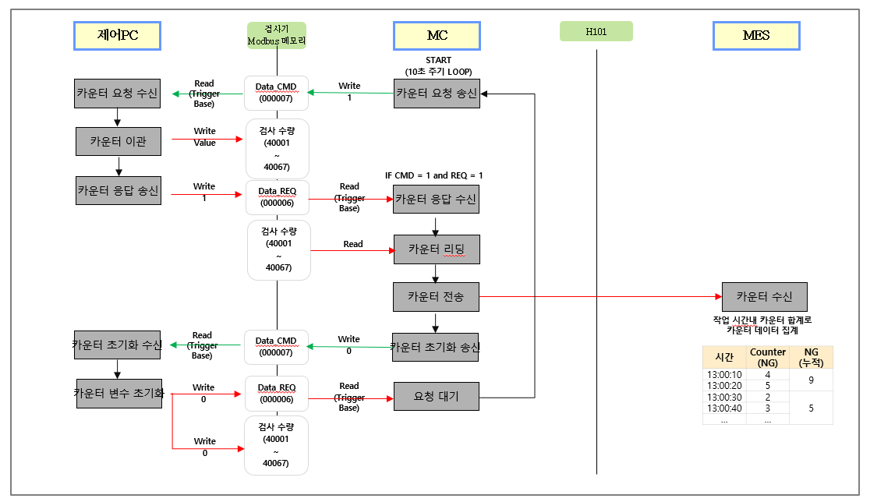
 |  | Inspection_Total_Result_OK_CAN_Count | 검사 결과 - Tray 적재 CAN 수량 | 40003 |  | DWORD
 |  | Inspection_Total_Result_RC_CAN_Count | 검사 결과 - Recycle 적재 CAN 수량 | 40005 |  | DWORD
 |  | Inspection_Total_Result_NG1_CAN_Count | 검사 결과 - NG Stock#1 적재 CAN 수량 | 40007 |  | DWORD
 |  | Inspection_Total_Result_NG2_CAN_Count | 검사 결과 - NG Stock#2 적재 CAN 수량 | 40009 |  | DWORD

 |  | Inspection_Total_Side_NG_Rust_Count | Side 검사 NG 수량 - 녹 | 40011 |  | DWORD
 |  | Inspection_Total_Side_NG_Scratch_Count | Side 검사 NG 수량 - 긁힘 | 40013 |  | DWORD
 |  | Inspection_Total_Side_NG_Dent_Count | Side 검사 NG 수량 - 찍힘 | 40015 |  | DWORD
 |  | Inspection_Total_Side_NG_Crack_Count | Side 검사 NG 수량 - 깨짐 | 40017 |  | DWORD
 |  | Inspection_Total_Side_NG_Size_Count | Side 검사 NG 수량 - 길이 | 40019 |  | DWORD
 |  | Inspection_Total_Side_NG_Contamination_Count | Side 검사 NG 수량 - 오염 | 40021 |  | DWORD |  |  |  |  |  | 0
 |  | Inspection_Total_Side_NG_Others_Count | Side 검사 NG 수량 - 기타 | 40023 |  | DWORD

 |  | Inspection_Total_Bottom_NG_Rust_Count | Bottom 검사 NG 수량 - 녹 | 40025 |  | DWORD
 |  | Inspection_Total_Bottom_NG_Scratch_Count | Bottom 검사 NG 수량 - 긁힘 | 40027 |  | DWORD
 |  | Inspection_Total_Bottom_NG_Dent_Count | Bottom 검사 NG 수량 - 찍힘 | 40029 |  | DWORD
 |  | Inspection_Total_Bottom_NG_Crack_Count | Bottom 검사 NG 수량 - 깨짐 | 40031 |  | DWORD
 |  | Inspection_Total_Bottom_NG_Contamination_Count | Bottom 검사 NG 수량 - 오염 | 40033 |  | DWORD
 |  | Inspection_Total_Bottom_NG_Others_Count | Bottom 검사 NG 수량 - 기타 | 40035 |  | DWORD

 |  | Inspection_Total_Inside_NG_Rust_Count | Inside 검사 NG 수량 - 녹 | 40037 |  | DWORD
 |  | Inspection_Total_Inside_NG_Scratch_Count | Inside 검사 NG 수량 - 긁힘 | 40039 |  | DWORD
 |  | Inspection_Total_Inside_NG_Dent_Count | Inside 검사 NG 수량 - 찍힘 | 40041 |  | DWORD
 |  | Inspection_Total_Inside_NG_TopDent_Count | Inside 검사 NG 수량 - 개구부 찍힘 | 40043 |  | DWORD
 |  | Inspection_Total_Inside_NG_Crack_Count | Inside 검사 NG 수량 - 깨짐 | 40045 |  | DWORD
 |  | Inspection_Total_Inside_NG_Size_Count | Inside 검사 NG 수량 - 길이 | 40047 |  | DWORD
 |  | Inspection_Total_Inside_NG_Contamination_Count | Inside 검사 NG 수량 - 오염 | 40049 |  | DWORD
 |  | Inspection_Total_Inside_NG_Others_Count | Inside 검사 NG 수량 - 기타 | 40051 |  | DWORD

 |  | Inspection_Total_BCR_NG_Duplication_Count | BCR 검사 NG 수량 - 중복 | 40053 |  | DWORD
 |  | Inspection_Total_BCR_NG_Mismatch_Count | BCR 검사 NG 수량 - 불일치 | 40055 |  | DWORD
 |  | Inspection_Total_BCR_NG_Grade_NG_Count | BCR 검사 NG 수량 - 등급 | 40057 |  | DWORD

 |  | Inspection_Percent_OK | OK 퍼센트 | 40059 | 0.00 | WORD
 |  | Inspection_Percent_RC | NG 퍼센트 - Recycle CAN | 40060 | 0.00 | WORD
 |  | Inspection_Percent_NG1 | NG 백분율 - NG Stock#1 적재 | 40061 | 0.00 | WORD
 |  | Inspection_Percent_NG2 | NG 백분율 - NG Stock#2 적재 | 40062 | 0.00 | WORD

